Додаток 4
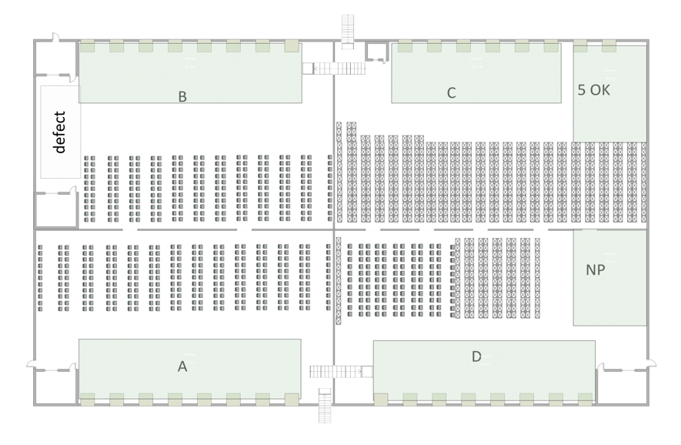
Додаток 4. Топологія складу

